可以设置的参数
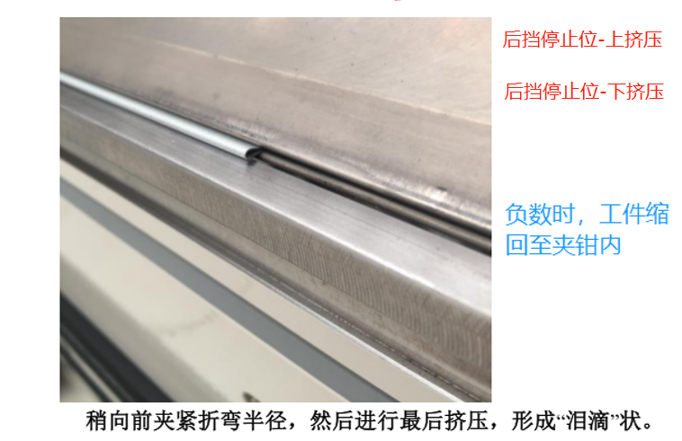
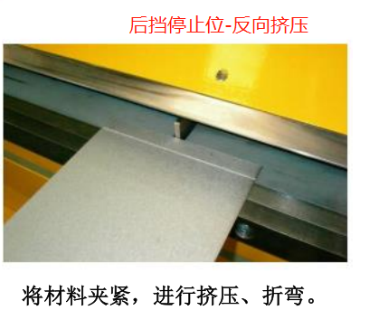
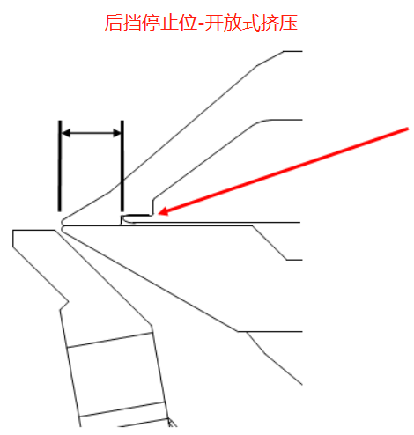
模式设置 |  |  | 后挡块及翻板设定 |  | 机器模式尺寸(忽略) | 预设角度 | 角度图
分条机速度 | 一半/全部 | 全部 | 后挡料最大位置 | 设为1220毫米
加载桌板 |  | 开 | 后挡料最小位置 | 设为10毫米
角度显示 |  | 关 | 分切偏移 | 56
松开(手动和分切模式) | 手动/自动 | 自动 | 下挡板零位 | 未明确
松开(自动和半自动模式) | 手动/自动 | 自动 | 上挡板零位 | 未明确
 |  |  | 后挡停止位-上挤压(仅自动)
夹紧高度设置 |  |  | 后挡停止位-下挤压(仅自动)
夹钳设置_低 |  |  | 后挡停止位-反向挤压(仅自动)
夹钳设置_中 |  |  | 后挡停止位-开放式挤压(仅自动)
夹钳设置_高 |  |  | 后挡停止位-开放式反向挤压(仅自动)
夹钳设置_最大值 |  |  | 粗加工补偿 | 未明确 |  | 预设长度
夹钳设置_半夹钳 |  |  | 粗加工材料消耗量 | 未明确
 |  |  | 主后挡块原位 | 1220
挤压折弯夹紧高度 | 三档可选 | 中 | T1后挡块原位 | 1220
最终折弯松开高度 | 四档可选 | 高 | T2后挡块原位 | 1220
 |  |  | T3后挡块原位 | 1220

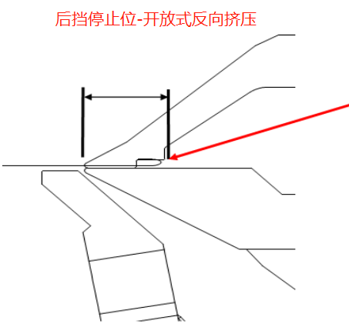
 |  |  | 角度映射 | 下拉选项

